设备
id | zone | group | category | name | type | config | visibility | ignore
d00 |  |  |  | 测试主机 | gateway | serial=20445

d01 |  |  |  | 投影仪 | projector | switch=5/1/1:1.001, input=0/0/0:5.004:HDMI/0+VGA/1+Video/2
d02 |  |  |  | KNX指令 | button | button0=5/1/2:5.004:0, _button0=HDMI, button1=5/1/3:5.004:0, _button1=VGA, button2=5/1/4:5.004:0, _button2=Video | hide
d03 |  |  | multimedia | 时序器开关 | switch | switch=5/1/5:1.001

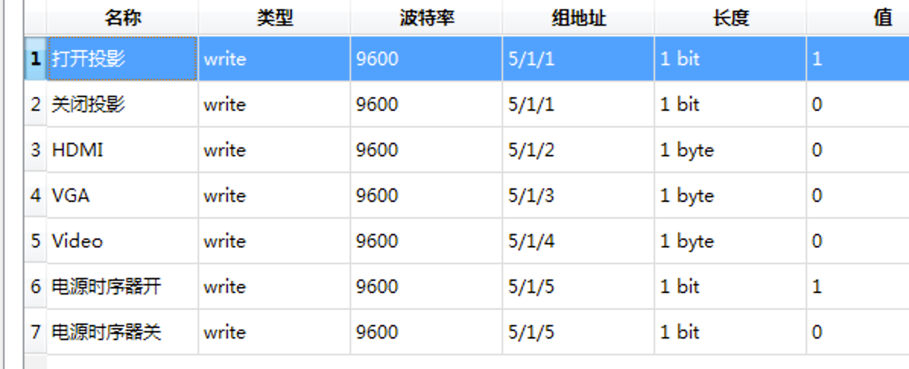
 |  |  |  |  |  | 绿色根据实际填写，其他不要修改

 |  |  |  |  |  | 开关格式：
 |  |  |  |  |  | switch=控制地址:1.001
 |  |  |  |  |  | 开关的数据类型仅支持1.001，如果需要其他数据类型，可通过联动实现。

 |  |  |  |  |  | 输入源格式：
 |  |  |  |  |  | input=0/0/0:5.004:HDMI/0+VGA/1+Video/2
 |  |  |  |  |  | 组地址为0/0/0，它不直接往KNX总线发送命令，而是通过联动d02来发送命令
 |  |  |  |  |  | HDMI、VGA、Video可根据实际情况需要增加和减少

 |  |  |  |  |  | 联动工作表中还有内容，请勿遗漏

